报价明细表
2025年膳食物资（餐饮耗材类）采购项目报价表
序号 | 品类 | 商品名称 | ▲产品要求 | 参考图片 | ▲规格型号（+5%） | 单位 | 总预计采购量 | 单价最高限价/元 | 报价/元 | 小计/元 | 品牌（如有） | 制造商名称
1 | 碗类 | 圆形汤碗（透明、配盖） | 材质：PP 颜色：透明 | 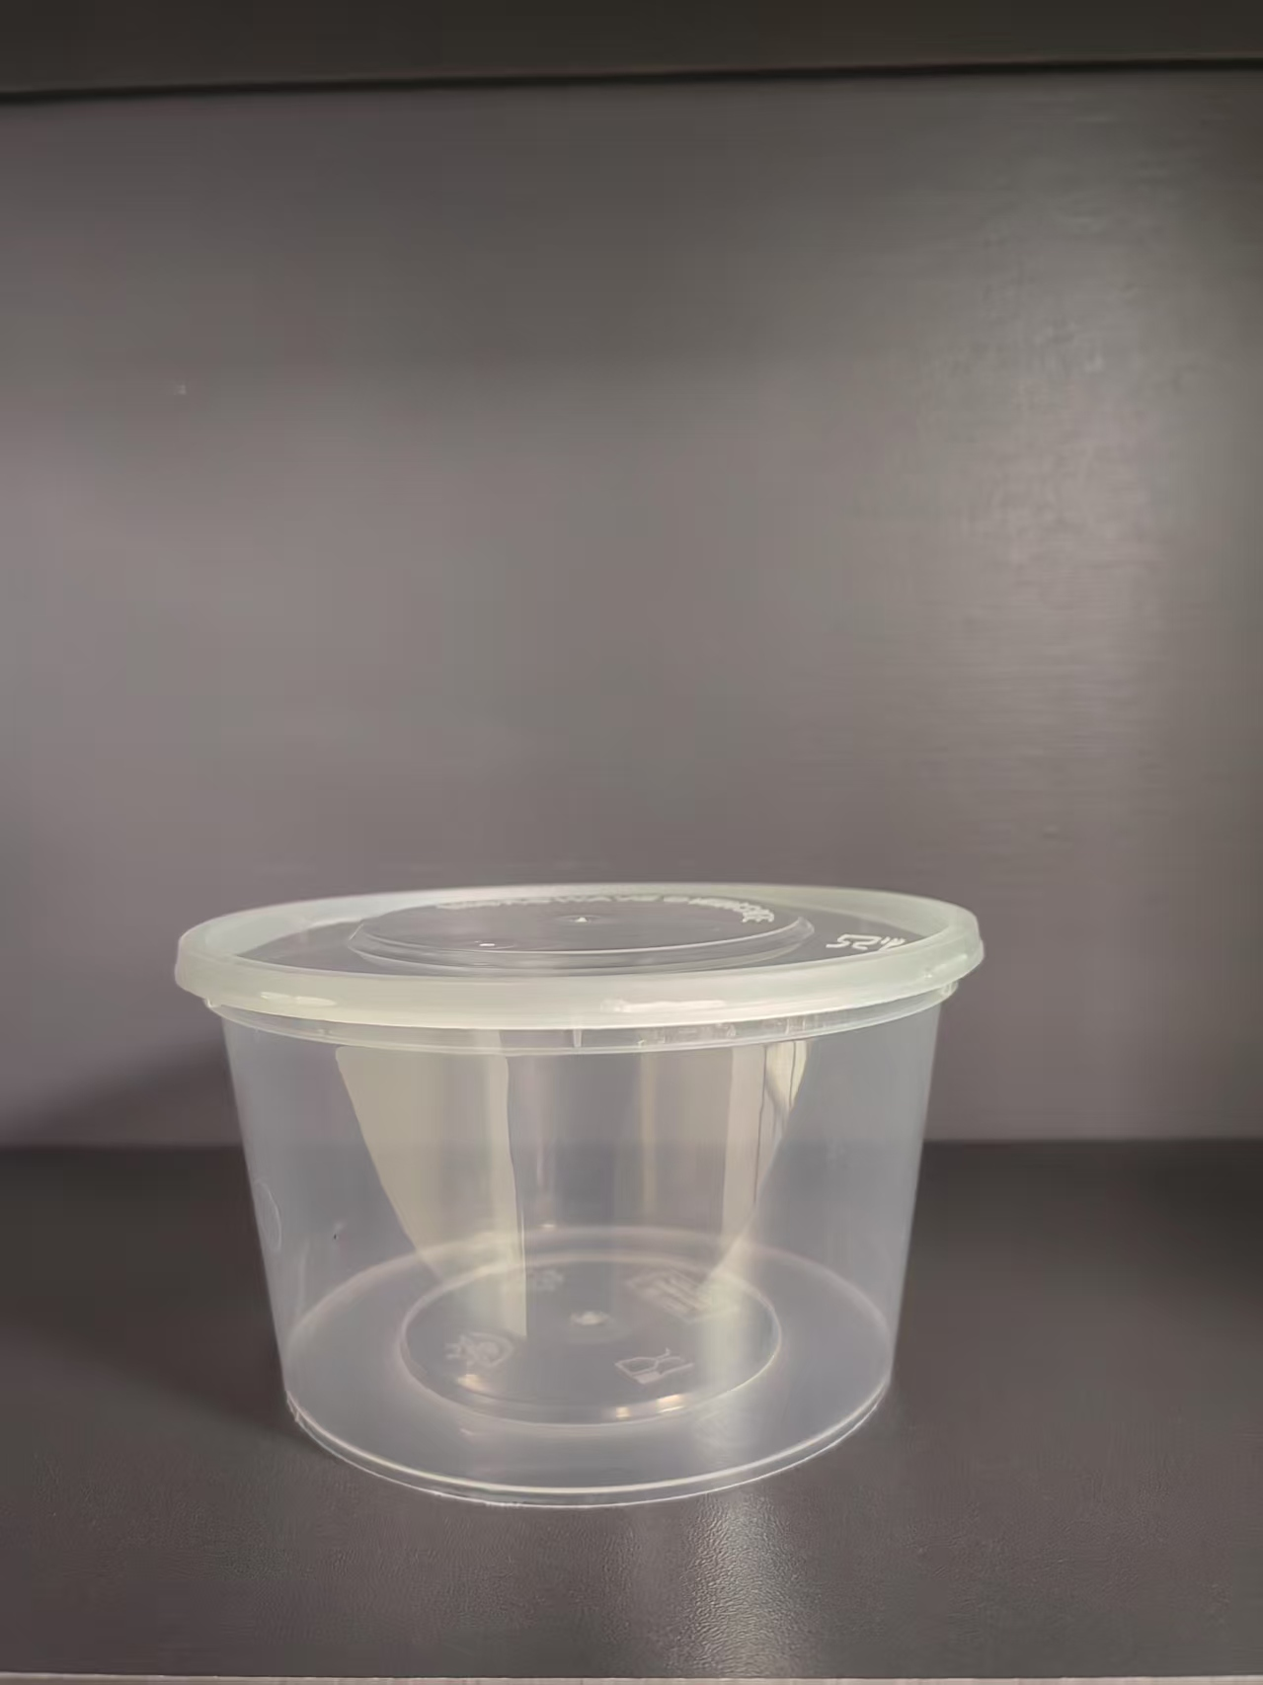 | 450mL/个 | 个 | 180375 | 0.29 |  | 0.00
2 | 饭盒类 | 三格矩形饭盒（透明、配盖） | 材质：PP 颜色：透明 |  | 1000mL/个 | 个 | 35964 | 0.78 |  | 0.00
3 | 其他耗材 | 保鲜膜 | PE | 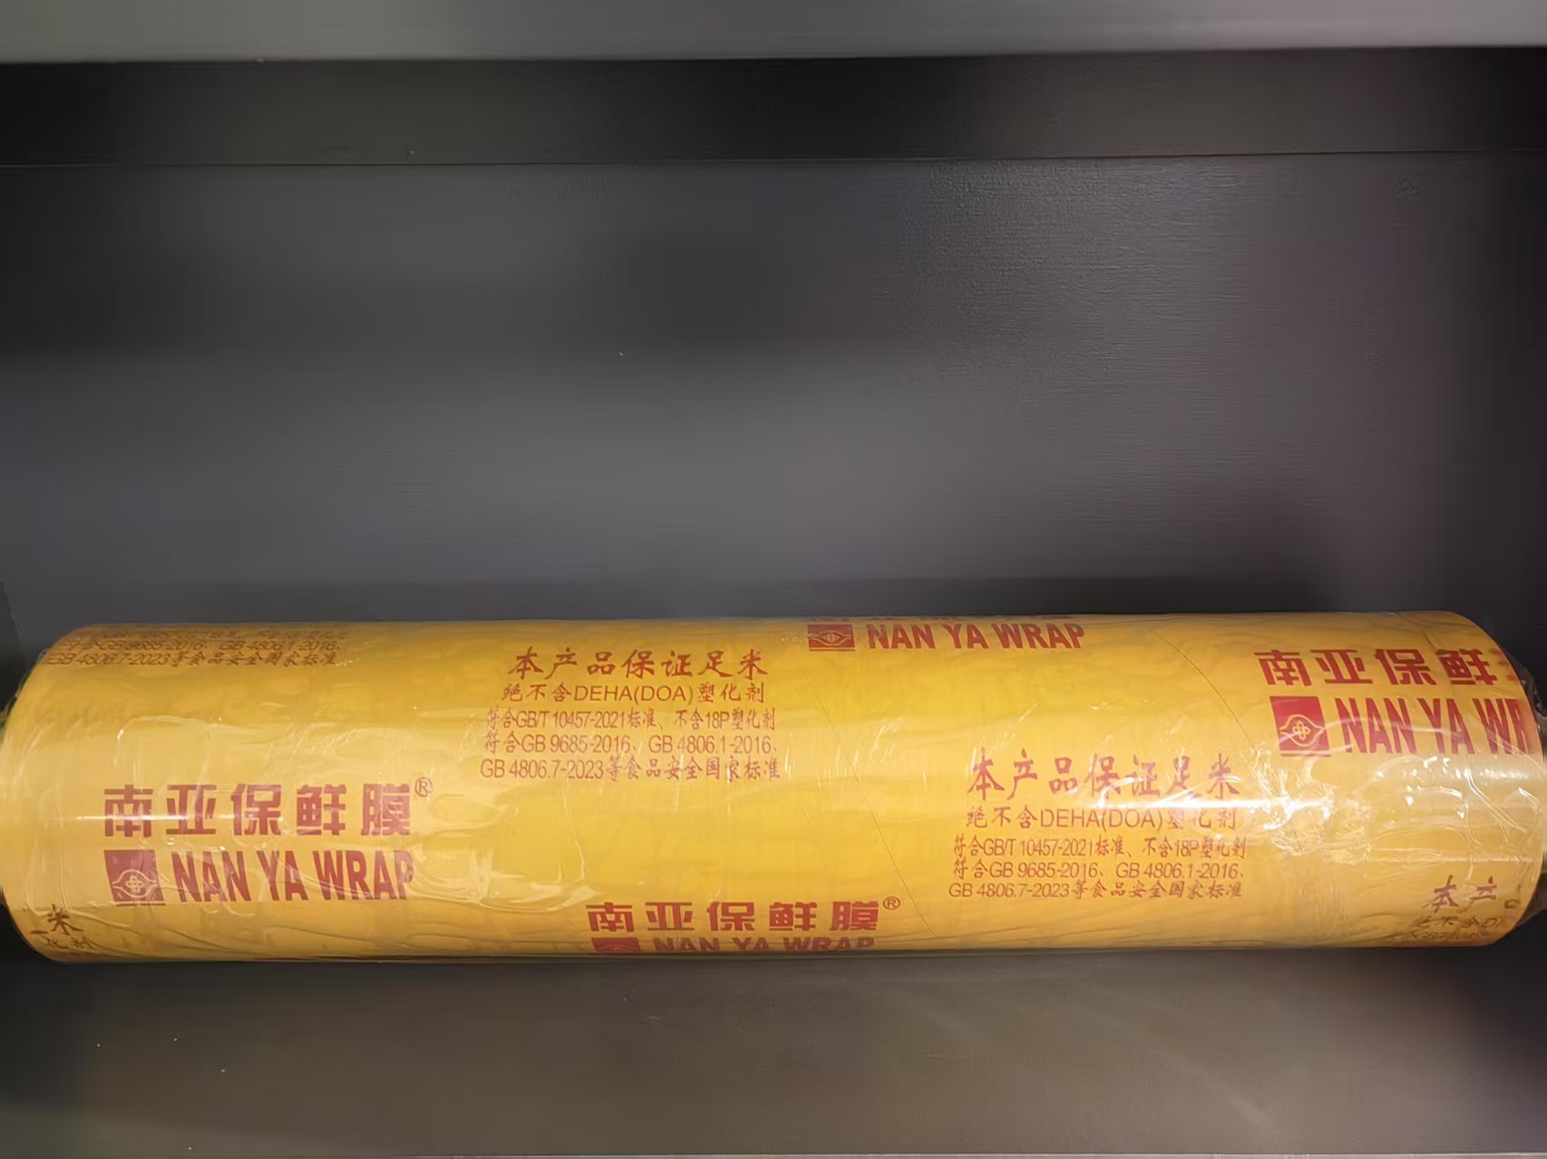 | 45cm*365m(400码) | 卷 | 443 | 55.00 |  | 0.00
4 | 饭盒类 | 一次性卫生竹筷（独立包装） | 直径：6.0mm,材质：竹制品 |  | 长度22.5cm | 双 | 217580 | 0.09 |  | 0.00
5 | 碗类 | 扁形圆碗（白色、配透明盖） | 材质：PP 颜色：白色 |  | 350mL/个 | 个 | 49561 | 0.29 |  | 0.00
6 | 碗类 | 透明碗（透明、配盖） | 材质：PP 颜色：透明 | 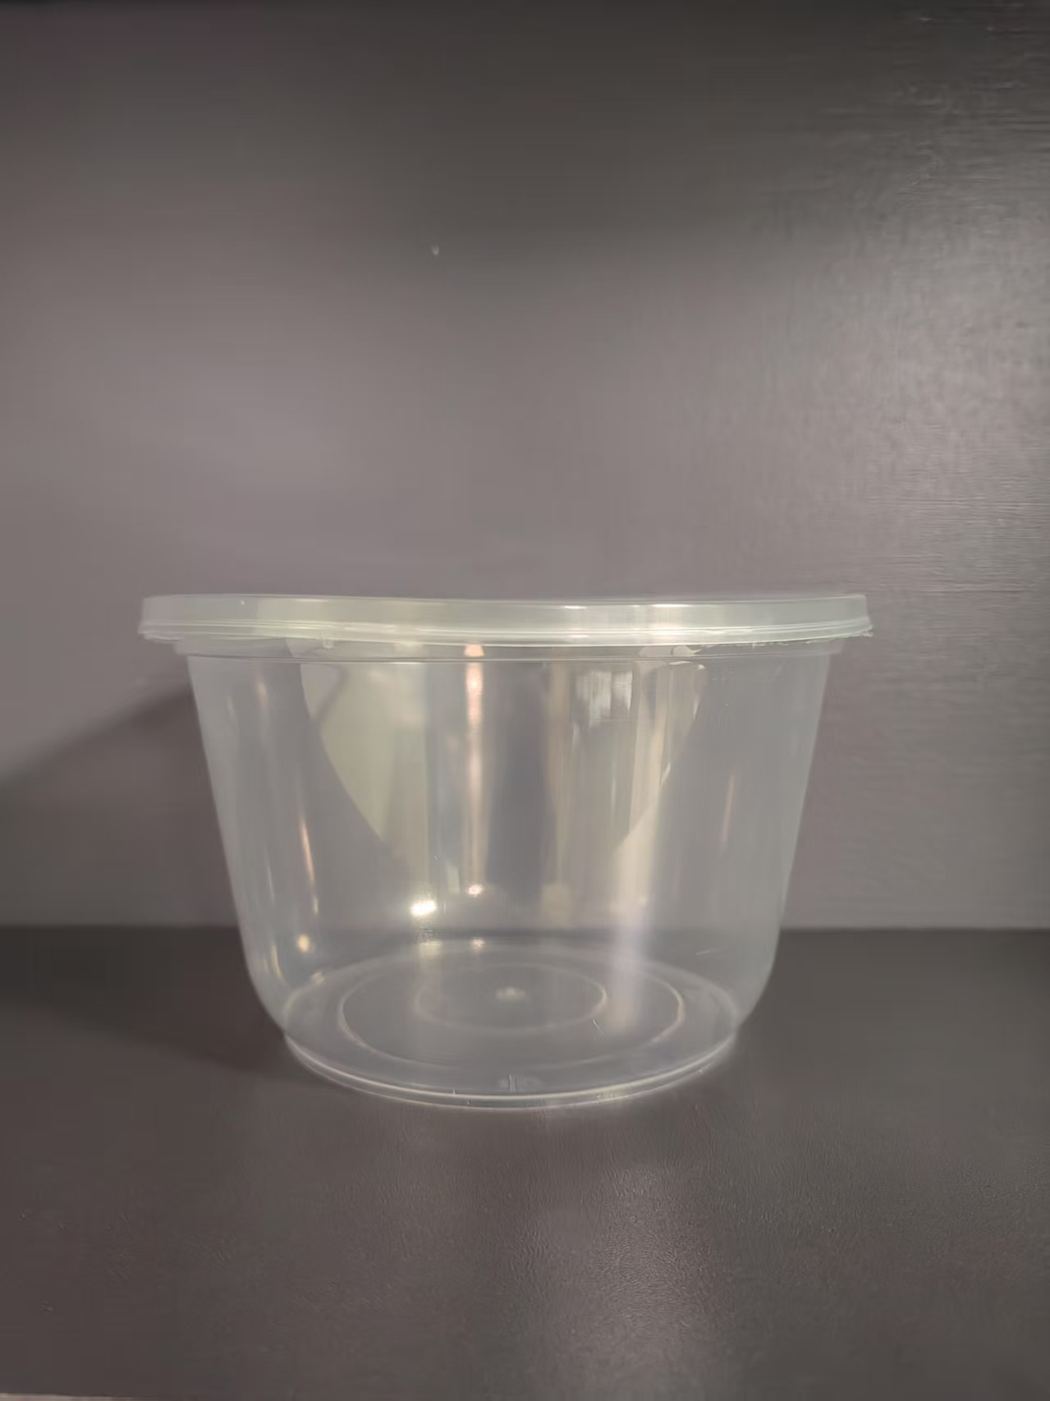 | 1000mL/个 | 个 | 38125 | 0.31 |  | 0.00
7 | 包装袋类 | 保鲜袋 | PE | 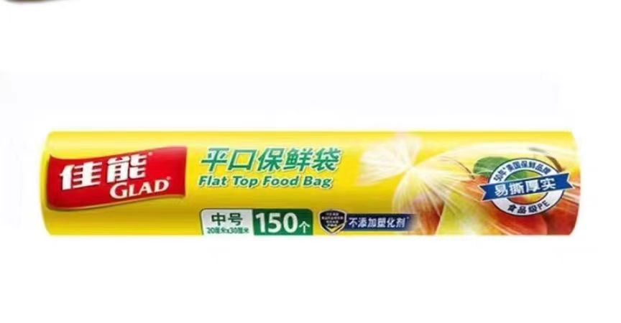 | 20*30cm 150个/卷 | 卷 | 1382 | 6.60 |  | 0.00
8 | 饭盒类 | 单格矩形饭盒（透明、配盖） | 材质：PP 颜色：透明 |  | 750mL/个 | 个 | 33769 | 0.31 |  | 0.00
9 | 饭盒类 | 二格矩形饭盒（透明、配盖） | 材质：PP 颜色：透明 |  | 650mL/个 | 个 | 32841 | / |  | 0.00
10 | 杯类 | 豆浆杯（配黑色/白色盖，加厚） | 杯：纸制品/盖：PP 颜色：白色 |  | 360mL/个 | 个 | 11348 | / |  | 0.00
11 | 包装袋类 | 食品环保塑料袋（厚、大） | 材质：PP 颜色：透明 |  | 460mm*290mm 厚0.025mm | 个 | 60310 | / |  | 0.00
12 | 碗类 | 大圆碗（白色、配盖、安全锁扣） | 材质：PP 颜色：白色底红色盖 |  | 1500mL/个 | 个 | 2760 | / |  | 0.00
13 | 饭盒类 | 日式长方盒 | 材质：pp单格 颜色黄色透明盖 | 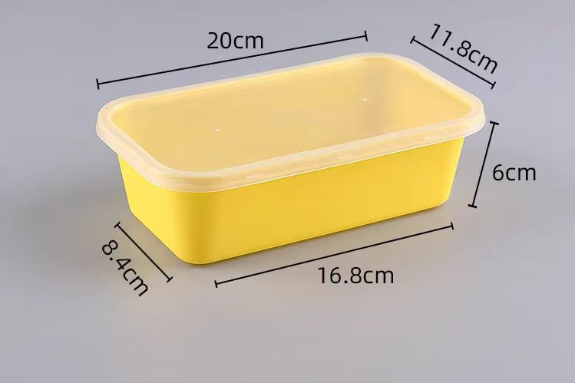 | 1300m1 | 个 | 2473 | / |  | 0.00
14 | 杯类 | 奶茶杯透明杯带盖（大、带采购人logo） | 材质：PP 颜色：透明 |  | 500mL/个/ 13.5cm*9.0cm | 个 | 3095 | / |  | 0.00
15 | 杯类 | 奶茶杯透明杯带盖（小、带采购人LOGO） | 材质：PP 颜色：透明 | 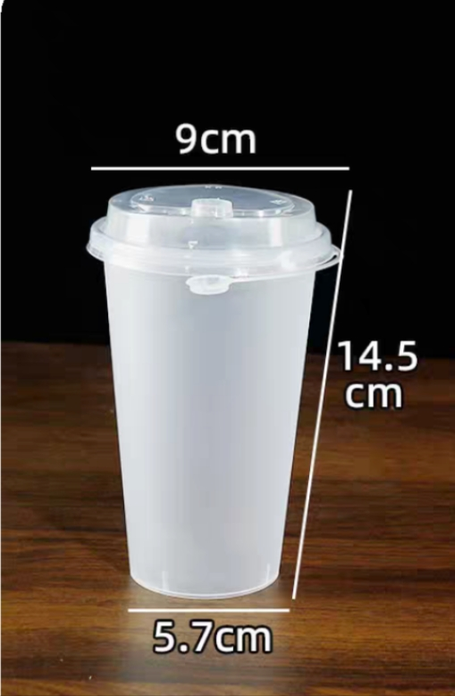 | 360mL，9.8cm*9.0cm | 个 | 2224 | / |  | 0.00
16 | 其他耗材 | 铝箔圆盒（配盖） | 材质：铝箔+pp |  | 930mL/个 | 个 | 772 | / |  | 0.00
17 | 其他耗材 | 细吸管（独立包装） | 材质：pp 颜色；透明 | 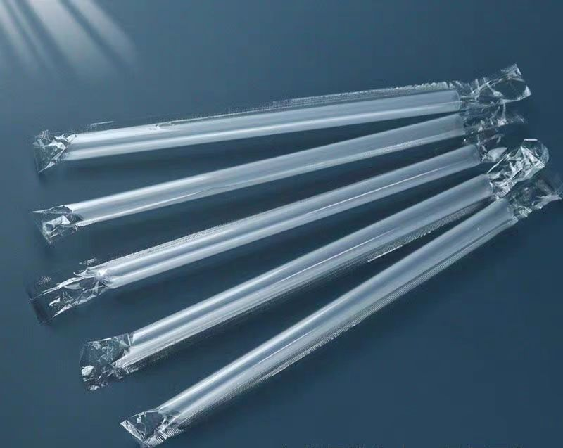 | 6mm*19cm | 根 | 10549 | / |  | 0.00
18 | 杯类 | 热饮纸杯（配多功能杯盖、带采购人logo) | 杯：纸制品/盖：PP | 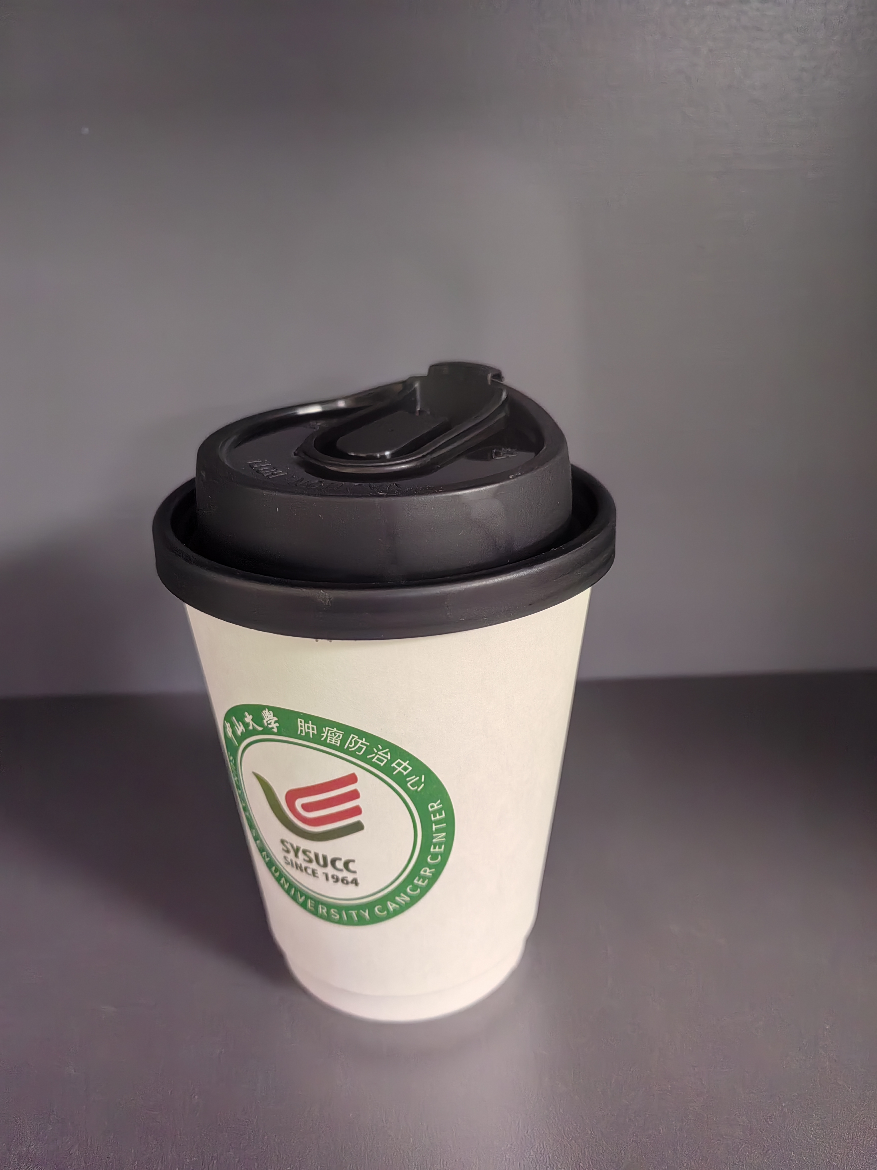 | 360mL/个 | 个 | 510 | / |  | 0.00
19 | 其他耗材 | 珍珠奶茶大吸管 | 材质：pp 颜色；透明 |  | 11mm*21cm | 根 | 6606 | / |  | 0.00
清单内产品合计（清单内产品报价总价≤19.8万元） |  |  |  |  |  |  |  |  |  | 0.00
备注:1、以上报价均含税、含运费及一切与本项目有关的费用； 2、报价说明：若出现总价金额与按单价汇总金额不一致的，按单价金额计算结果为准； 3、报价即响应用户需求及合同模板的所有条款。

联系人： 联系电话：
供应商名称： 盖 章：
日期：

